BALANCE GENERAL
BALANCE GENERAL
AL 30 DE JUNIO 2024
(VALORES EN RD$)

 | ACTIVOS CORRIENTES
 | EFECTIVO CAJA Y BANCO |  | 6,919,610.69
 | APROPIACION NO PROGRAMADA |  | 39,354,060.20

 | TOTAL DE ACTIVOS CORRIENTES |  | 46,273,670.89

 | ACTIVOS NO CORRIENTES

 | BIENES DE USO(ACTIVO NO FINANCIERO) |  | 27,130,020.72
 | BIENES INTANGIBLES
 | TOTAL DE ACTIVOS NO CORRIENTES |  | 27,130,020.72

 | TOTAL DE ACTIVOS |  | 73,403,691.61

 | PASIVOS

 | PASIVOS CORRIENTES
 | PASIVO CORRIENTES
 | CUENTAS POR PAGAR A PROVEEEDORES |  | -
 | TOTAL PASIVOS CORRIENTES |  | -
 | PASIVOS NO CORRIENTES
 | PASIVOS NO CORRIENTES |  | 0.00
 | TOTAL PASIVOS NO CORRIENTES |  | 0.00
 | TOTAL PASIVOS |  | -
 | PATRIMONIO
 | PATRIMONIO INSTITUCIONAL |  | 265,139,695.00

 | RESULTADO NETO DEL EJERCICIO |  | 191,736,003.39

 | TOTAL DE PATRIMONIO |  | 73,403,691.61

 | TOTAL DE PASIVOS Y PATRIMONIO |  | 73,403,691.61

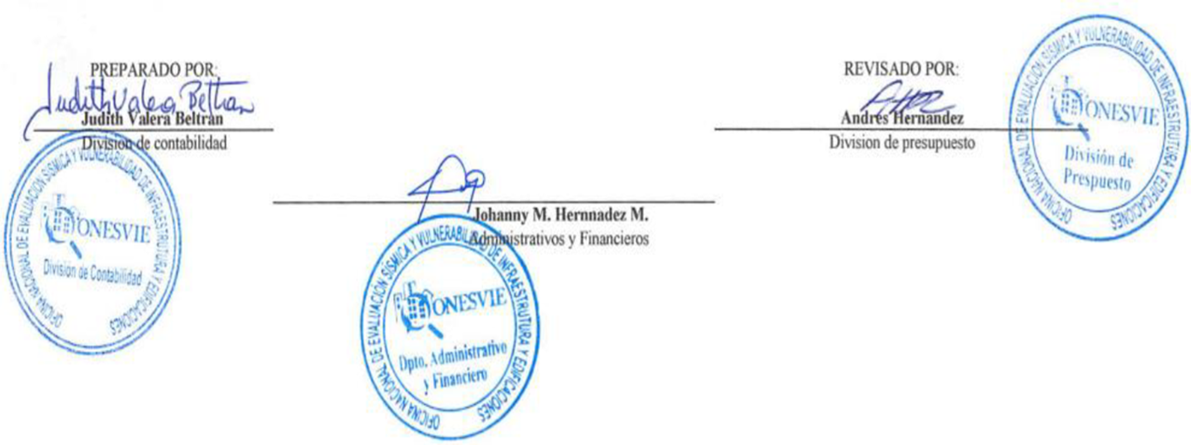

Judith Valera Beltran |  |  | Andres Hernandez
Enc.Division de Contabilidad |  |  | Encagardo Division de Presupuesto

 |  | Johanny Hernandez Morales
 |  | Encargada Administrativa y Financiera

 | Nota: El Balance General esta preparado con la ejecucion presupuestaria

